書式１ 自己評価結果
 |  |  |  |  | 2024.03改訂
情報アクセシビリティ自己評価様式（書式１ 自己評価結果）
作成日： 2025年 11月 7日
 |  |  |  | 製品画像
企業・団体名 | 特定非営利活動法人 位置情報サービス研究機構 |  |  | 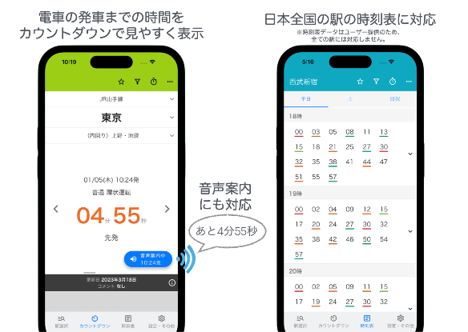

ICT機器・サービス名称 | 駅.Locky

型番

ICT機器・サービス概要 | 電車の次の発車までの時間をカウントダウン形式で表示する時刻表アプリ。普段利用する時刻表を登録しておけば、アプリを起動してすぐにカウントダウンが表示されます。音声カウントダウン機能にも対応し、画面を見なくても発車までの時間を把握することができます。

問合せ先 | eki.locky@lisra.jp

ウェブサイトURL | https://eki.locky.jp/

機能性能
配慮対象項目 |  | 評価結果 | 概要
視力なしでの使用（全盲） |  | 対応している | ・スクリーンリーダーに準拠しており、VoiceOverやTalkBackの機能を用いて全盲の方でも利用可能。 ・電車の発車までの時間のカウントダウンを表示する画面では、一定間隔でカウントダウンを自動読み上げする音声案内機能に対応しており、都度画面操作することなく残り時間を把握することが可能。
製品・サービスが視覚的な操作モードで提供される場合、視力を必要としない操作モードが用意されているか
限られた視力での使用（弱視、ロービジョン） |  | 対応している | ・端末側の文字サイズ設定により、アプリ内の文字サイズを変更することが可能。
製品・サービスが視覚的な操作モードで提供される場合、限られた視力で対応可能な操作モードが用意されているか
色知覚なしでの使用 |  | 対応している | ・色知覚は操作に必要な要件としていない。
製品・サービスが視覚的な操作モードで提供される場合、色知覚を必要としない操作モードが用意されているか
聴力なしでの使用（全ろう） |  | 対応している | ・聴覚的な操作モードを提供しておらず、限られた聴力での使用が可能。
製品・サービスが聴覚的な操作モードで提供される場合、聴力を必要としない操作モードが用意されているか
限られた聴力での使用（難聴） |  | 対応している | ・聴覚的な操作モードを提供しておらず、限られた聴力での使用が可能。
製品・サービスが聴覚的な操作モードで行われる場合、強化された音声機能によって限られた聴力を補う操作モードが提供されているか
発話能力なしでの使用 |  | 対応している | ・発話による操作モードを提供しておらず、音声入力は必要としない。
製品・サービスが発話による操作モードで行われる場合、音声入力を必要としない操作モードが用意されているか
限られた器用さ又は力での使用 |  | 部分的に対応している | 対応していない達成基準： 1.3.4 Orientation 表示の向き
製品・サービスが手の動作を必要とする場合、細かい運動制御等を必要としない操作モード、または限られた力で対応可能な操作モードが用意されているか
限られた手の届く範囲での使用 |  | 部分的に対応している | 対応していない達成基準： 1.3.4 Orientation 表示の向き
製品・サービスが手動による操作モードで提供される場合、手の届く範囲で対応可能な操作モードが用意されているか
光の点滅による影響の最小化（光感受性発作） |  | 対応している | 光感受性発作を引き起こすリスクのある閃光は使用していない。
製品が視覚的な操作モードで提供される場合、光感受性発作を引き起こすリスクを最小化するような配慮がなされているか

配慮対象項目 |  | 評価結果 | 概要
プライバシー |  | 対応している | 最寄駅の検索のために位置情報を取得する際には、利用者の同意を得るようになっている。
製品・サービスがアクセシビリティ機能を提供する場合、アクセシビリティ機能を使用するにあたりプライバシーが守られる操作モードが用意されているか

サポート対応
配慮対象項目 |  | 評価結果 | 概要
ドキュメントとサポートサービス |  | 対応している | ・サポート用サイトを用意しており、アプリに関する質問や要望を自由に投稿可能。 ・メールでの問い合わせも受け付けている。
製品の取扱説明書や問合せ先が提供されているか。また、アクセシビリティに配慮したサポート（取扱説明書、電話や手話（筆記）窓口、FAX等）が提供されているか。

用いた技術基準 | JIS X8341-3 / WCAG2.1

試験方法

免責事項 | 本アプリでは、配慮対象項目ごとに操作モードを用意する形ではなく、ウェブサイトアクセシビリティの技術基準に則ることで、OSのアクセシビリティ機能や支援技術を通じて様々な利用状況に対応しています。

